ハードウェア
共育 |  |  |  |  |  |  | システム共育資料（ハードウェア） |  |  |  |  |  |  |  |  |  |  | 2014-03-13
 |  |  |  |  |  |  |  |  |  |  |  |  |  |  |  |  |  | システムＧｒ 大矢

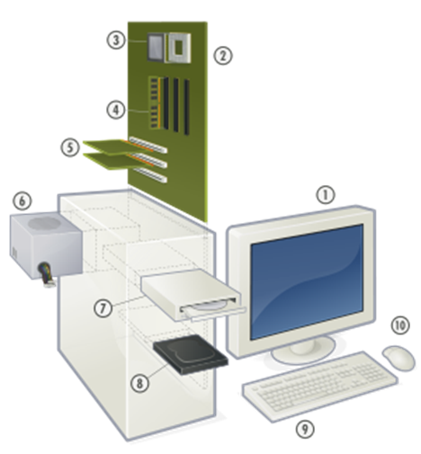
3
 |  | １．ＰＣの内部構造と各部品の役割
 |  | (1)マザーボード概略図
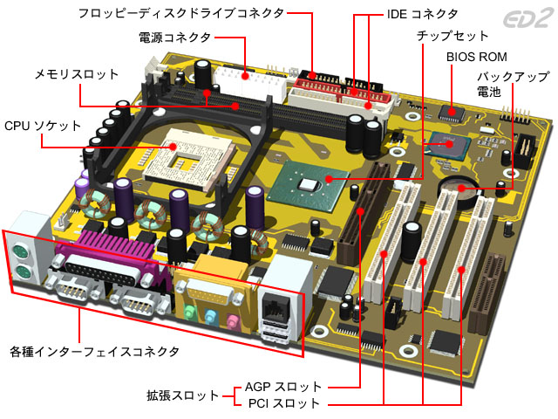
2

4

5
6
1

7
10

8

9

 |  |  |  |  |  |  |  |  |  |  |  |  |  |  |  | ①ディスプレイ
 |  |  |  |  |  |  |  |  |  |  |  |  |  |  |  | ②マザーボード
 |  |  |  |  |  |  |  |  |  |  |  |  |  |  |  | ③ＣＰＵ
 |  |  |  |  |  |  |  |  |  |  |  |  |  |  |  | ④メモリ
 |  |  |  |  |  |  |  |  |  |  |  |  |  |  |  | ⑤グラフィックボード（ビデオボード）
 |  |  |  |  |  |  |  |  |  |  |  |  |  |  |  | ⑥電源
 |  |  |  |  |  |  |  |  |  |  |  |  |  |  |  | ⑦⑧ストレージ（ＨＤＤ、ＤＶＤ、ブルーレイ等）
 |  |  |  |  |  |  |  |  |  |  |  |  |  |  |  | ⑨キーボード
 |  |  |  |  |  |  |  |  |  |  |  |  |  |  |  | ⑩マウス

 |  | (2)実際のマザーボード写真（例） |  |  |  |  |  |  |  |  |  | ※電子装置を構成する為の主要な電子回路基板
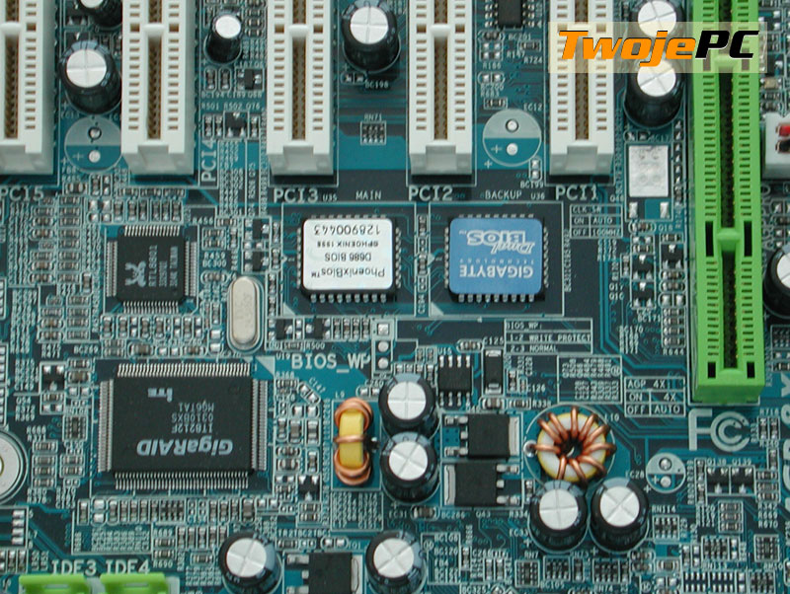

 |  | (3)ＣＰＵチップセット（ＣＰＵユニットについて）
 |  |  |  | ①ＣＰＵダイ |  |  |  |  |  |  |  |  |  |  |  |  | ③ＣＰＵクーラー
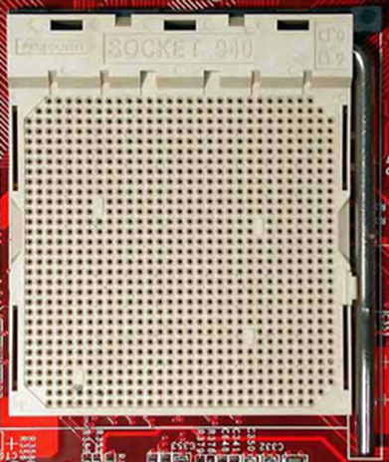
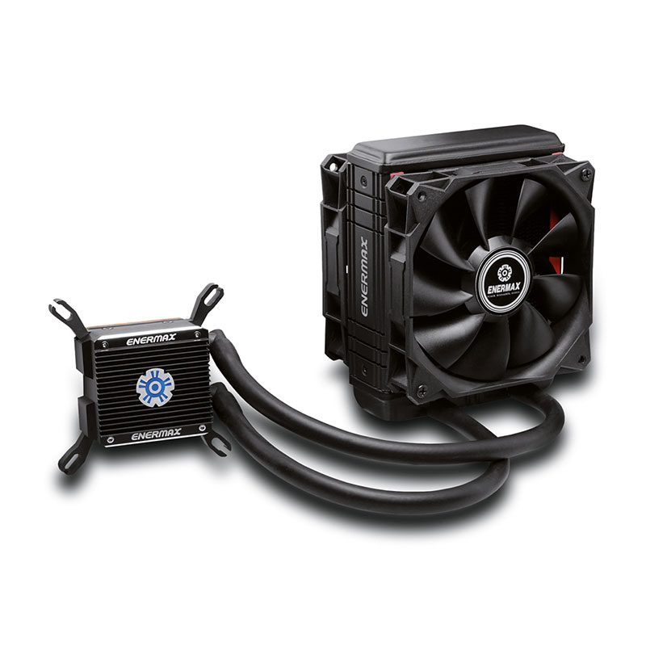

マザーボード上に
ＣＰＵダイ

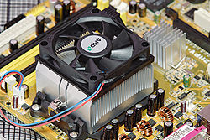

ＣＰＵダイ上に
ＣＰＵ本体
 |  | ②ＣＰＵ本体
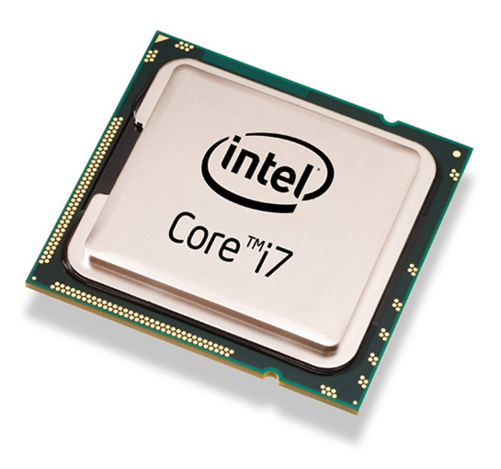

※ＣＰＵダイはマザーボードと一体になっている

ＣＰＵ本体上に
ＣＰＵクーラー

③ＣＰＵクーラー
ＣＰＵ実装イメージ図

②ＣＰＵ本体

①ＣＰＵダイ

マザーボード

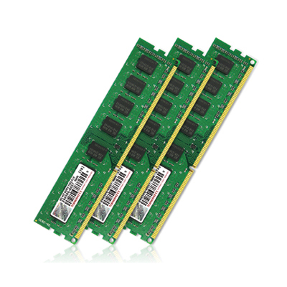
 |  | (4)メモリ（記憶装置）
 |  |  |  |  |  |  |  |  |  |  | 【ＰＣに使用されているメモリの規格】
 |  |  |  |  |  |  |  |  |  |  | 種類 |  |  | 特徴
 |  |  |  |  |  |  |  |  |  |  | ＤＤＲ１ |  |  | アクセスは2ワード単位以上 ダブルデータレート

 |  |  |  |  |  |  |  |  |  |  | ＤＤＲ２ |  |  | アクセスは4ワード単位以上 4ユニットを並列接続して使用

 |  |  |  |  |  |  |  |  |  |  | ＤＤＲ３ |  |  | アクセスは8ワード単位以上

 |  |  |  |  |  |  |  |  |  |  | 揮発性メモリ・・・・電源を切ると記憶情報が失われる（パソコンのメモリ 等）
 |  |  |  |  |  |  |  |  |  |  | 不揮発性メモリ・・・電源を切っても記憶情報を保持する（ＵＳＢメモリ 等）

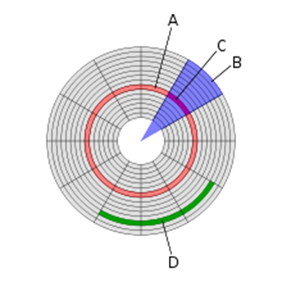
 |  | (5)ハードディスクドライブ（ＨＤＤ）
 |  |  | 磁性体を塗布した円盤を高速回転し、磁気ヘッドで情報の読み書きを行う。
 |  | 【外観】 |  |  |  |  |  |  |  | 【内部】 |  |  |  |  | 【磁気ディスクの構造】
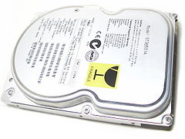
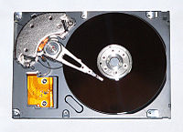
(A)トラック
磁気ディスクの一円周単位
(B)セクタ
円周上の最少記憶単位
磁気ディスクは５１２バイト
光ディスクは２０４８バイト
(C)トラックセクタ・・・
一円周内の同一１セクタ
(D)クラスタ
アクセスを効率化する為に複数セクタを
まとめた単位

 |  |  |  |  |  |  |  |  |  | 【磁気ヘッド拡大図】
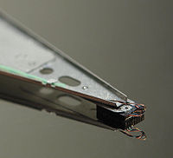
 | 【磁気ディスクと磁気ヘッド】
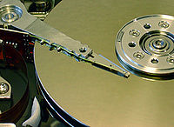

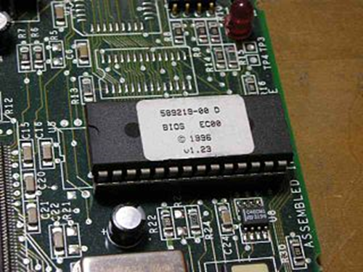
 |  | (6)ＢＩＯＳ（Basic Input/Output System）
 |  |  |  |  |  |  |  |  |  |  |  | ファームウェアの一つで基本的な入出力の制御を行う最も低レベルのプログラム。
 |  |  |  |  |  |  |  |  |  |  |  | 電源投入時に最初に読み込まれハードウェアを初期化し初期起動プログラムの読込を行う（ブートセクタ読込）。
 |  |  |  |  |  |  |  |  |  |  |  | ハードウェアの差異をＢＩＯＳで吸収し共通の入出力方法でシステム／プログラムはアクセス出来る。
 |  |  |  |  |  |  |  |  |  |  |  | ＢＩＯＳは不揮発性メモリに格納されマザーボード上に搭載されている。
VGA BIOS
ビデオサブシステム（主にテキストと低解像度グラフィクス）
VESA BIOS
ビデオサブシステム（SVGAグラフィクス）
SCSI BIOS
ディスクI/Oサブシステム（拡張ATAもこの形態をとる）
APM BIOS
初期のパワーマネジメントシステム。後に改良されてACPI BIOSの一部となる。
PCI BIOS
I/Oサブシステム。後にACPI BIOSの一部となる。
ACPI BIOS
現在主流となっているパワーマネジメントシステム及びI/Oサブシステム
SM BIOS
システムマネジメントシステム

 |  | (7)グラフィックボード（ビデオボード）
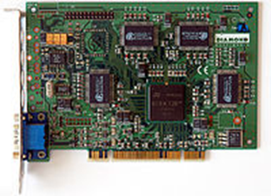
 |  |  |  |  |  |  |  | 映像を処理する為の拡張機能を提供する（オプション）。
 |  |  |  |  |  |  |  | グラフィックボードが無い場合はＣＰＵが代わりに処理を行う。
（メリット）
・描画性能の向上
・システム性能の向上
・マルチディスプレイ機能などの対応
・保守性の向上
・CPUの負荷が軽減される（グラフィック描画の処理が、CPUから外れる）
（デメリット）
・消費電力の増加
・接続部位の増加による信頼性の低下
・隣接PCI Expressスロットへの圧迫
・支出の割には性能水準陳腐化のペースが速く、グラフィック処理の高性能さを求められるソフト
（例：3DCG作成レンダラー、PCゲーム、動画加工オーサリングソフトなど）のバージョンアップに合わせ、
買い替えが必要となるケースが生じやすい

【主なメーカー】
（ＰＣ向け）
NVIDIA GeForceシリーズ
NVIDIA Quadroシリーズ
ATI RADEONシリーズ
ATI FirePro（FireGL）シリーズ
（サーバー向け）
ATI Rage XL
Matrox Parheliaシリーズ
Matrox Millennium G200eH

 | ２．コンピュータネットワーク
 |  | (1)通信規格（通信プロトコル）
ＯＳＩ・・・国際標準化機構(ISO)によって策定された、コンピュータの持つべき通信機能を階層構造に分割したモデルである。
OSI基本参照モデル、OSIモデルなどとも呼ばれ、通信機能を7つの階層に分けて定義している。

第7層 - アプリケーション層
具体的な通信サービス（例えばファイル・メールの転送、遠隔データベースアクセスなど）を提供。
HTTPやFTP等の通信サービス。
（例）HTTP • DHCP • SMTP • SNMP • SMB • FTP • Telnet • AFP • X.500
第6層 - プレゼンテーション層
データの表現方法（例えばEBCDICコードのテキストファイルをASCIIコードのファイルへ変換する）。
（例）SMTP • SNMP • FTP • Telnet • AFP
第5層 - セッション層
通信プログラム間の通信の開始から終了までの手順（接続が途切れた場合、接続の回復を試みる）。
（例）TLS • NetBIOS • NWLink • DSI • ADSP • ZIP • ASP • PAP • 名前付きパイプ
第4層 - トランスポート層
ネットワークの端から端までの通信管理（エラー訂正、再送制御等）。
（例）TCP • UDP • SCTP • SPX • NBF • RTMP • AURP • NBP • ATP • AEP
第3層 - ネットワーク層
ネットワークにおける通信経路の選択（ルーティング）。データ中継。
（例）IP • ARP • RARP • ICMP • IPX • NetBEUI • DDP • AARP
第2層 - データリンク層
直接的（隣接的）に接続されている通信機器間の信号の受け渡し。
（例）イーサネット • トークンリング • アークネット • PPP • フレームリレー
第1層 - 物理層
物理的な接続。コネクタのピンの数、コネクタ形状の規定等。銅線-光ファイバ間の電気信号の変換等。
（例）RS-232 • RS-422 (EIA-422, TIA-422) • 電話線・UTP • ハブ • リピータ • 無線 • 光ケーブル
アプリケーション層
高位

プレゼンテーション層

セッション層
トランスポート層

ネットワーク層

データリンク層

物理層
低位

 |  | ※通信プロトコルで『ＴＣＰ／ＩＰ』は
 |  | 第４層と第３層を示す。

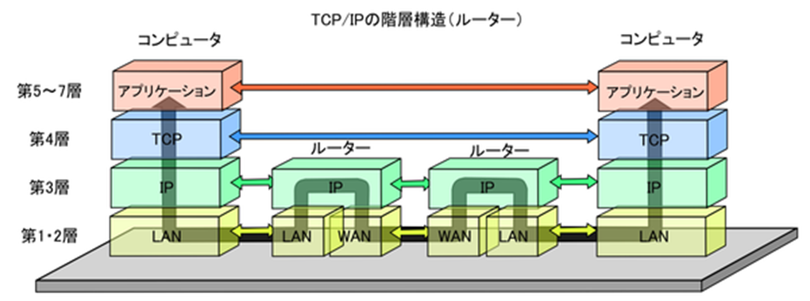

アプリケーション層
アプリケーション層
プレゼンテーション層
プレゼンテーション層
セッション層
セッション層
トランスポート層
トランスポート層
ネットワーク層
ネットワーク層
データリンク層
データリンク層
物理層
物理層

Local Area Network （閉域ネットワーク）の略。広くても一施設内程度の規模で用いられるコンピュータネットワークのこと。
かつては様々な方式のLANが使用されていたが、現在ではイーサネットと、インターネットの（レイヤ4以下の）プロトコルであるTCP/IPを
組み合わせるタイプ（イントラネット）が一般的である。
 |  | (2)ネットワーク通信の基礎
 |  |  | ①ＬＡＮとは

 |  |  | ②ＬＡＮの形状（レイヤ2以下の分類）
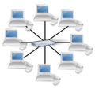
スター型LANは、中央に集線装置であるハブを置き、すべての端末を接続する形である。配置の変更が柔軟に行え、
故障箇所の特定もしやすいことから、広く普及している。
ただし、ハブ部分で故障が起きた場合には全端末で相互通信が不可能になるため、信頼性が必要な場合はハブを二重化するなどの
対策をとることが多い。

バス型LANは、バスと呼ばれる伝送路に接続する形であり、基幹ケーブルに短冊状に端末がぶら下がるような形となる。
バス上の一部で故障が発生した場合、故障点を超える通信は不可能になる。
構成上、バスを増やす以外に信頼性向上の手段がないため、信頼性向上は難しい。

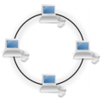
リング型LANは、端末を順次伝送路につないでいく形であり、伝送路が数珠つなぎの円形となる。
伝送路及び伝送路機器に障害が発生するとLANが停止するため、伝送路を2重にする場合が多い。
また2重化することにより、途中、伝送路機器の故障、伝送路の切断などの各種障害に対し非常に強くなるため、
基幹用に用いられることが多い。

【東亜工業のＬＡＮ形状】スター型とバス型の併用タイプ （ 『 ＰＣ → ハブ → ルーター → ルーター → ハブ → サーバー／ＰＣ 』でカスケード接続 ）
【事務所Ａ】
【サーバー】
【事務所Ｂ】

ハブ(HUB)
ハブ(HUB)

ルーター
(ROUTER)
ルーター
(ROUTER)

ハブ(HUB)
ハブ(HUB)

ハブ(HUB)
ルーター
(ROUTER)
※ルート選択機能を持つ
ネットワーク間接続機器
ハブ(HUB)

 |  |  | ③パケットの構造（ネットワーク上を流れるデータの梱包単位。携帯電話の１パケットは１２８バイト）
 |  |  |  | ◆イーサネット（第２層）のパケット構成
 |  |  |  | バイト・ オフセット |  | 長さ (ビット数) |  | 内容 |  |  |  |  | 備考

 |  |  |  | 0 |  | 64 |  | プリアンブル |  |  |  |  | 01010101....（フレーム同期のため）
 |  |  |  | 8 |  | 48 |  | 宛先MACアドレス |  |  |  |  | aa:bb:cc:dd:ee:ff （送信先機器の個体識別番号）
 |  |  |  | 14 |  | 45 |  | 送信元MACアドレス |  |  |  |  | aa:bb:cc:dd:ee:ff （送信元機器の個体識別番号）
 |  |  |  | 20 |  | 16 |  | フレームタイプ |  |  |  |  | 0x0800の場合はIPパケットを示す
 |  |  |  | 22 |  | 368～12000 |  | フレームデータ |  |  |  |  | フレームデータ
 |  |  |  |  |  | 32 |  | CRC |  |  |  |  | フレーム全体のチェック用（チェックデジット）
 |  |  |  | ◆ＩＰ（第３層）のパケット構成
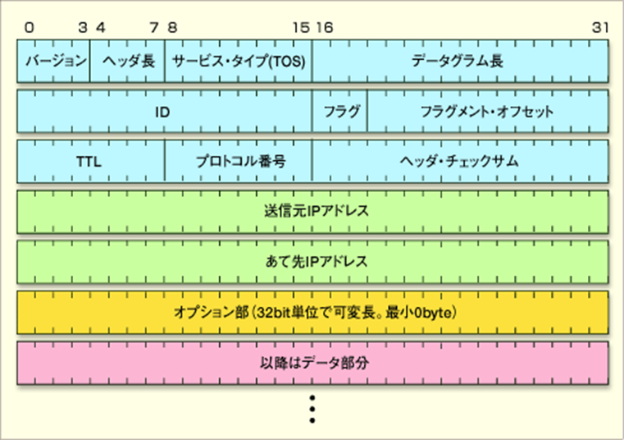
【バージョン】
IPプロトコルのバージョンを表現。IPv4／IPv6などを二進数値で表現
【ヘッダ長】
IPヘッダ部分（固定長部分＋オプション部分）のサイズ
【サービス・タイプ（TOS）】
IPパケットの優先度などを表すTOS（Type Of Service）を指定するために使われる
【データグラム長】
IPパケット全体のサイズをbyte単位で数えたもの
【ＩＤ】
フラグメンテーション（分割）して送信する場合にＩＰパケットを
識別するための数値
【フラグ】
MF（More Fragment ）ビット：分割したパケットが後続するかを表す値
DF（Don't Fragment）ビット：分割禁止か否かを表す値
現在は上記２ビットのみ使用
【フラグメント・オフセット】
分割されたパケットのどの部分がIPパケット中に含まれているかを示す位置情報
【ＴＴＬ】
パケットの有効期限を示す値
【プロトコル番号】
上位に当たるトランスポート層のネットワーク・プロトコルの種類を表す番号を格納する
【ヘッダ・チェックサム】
ヘッダ部分（固定部分＋オプション部分）のチェックサム
（整合性を検査するためのデータ）を表す
【送信元IPアドレス】
送信元のコンピュータのIPアドレス
【あて先IPアドレス】
送信先コンピュータのIPアドレスを表す
【オプション】
IPパケットの送信に伴い、さまざまな付加的な機能を実現するために利用される
通常は使用されていない
【データ】
IPパケットとして運ばれるデータ（ペイロード）が含まれる場所

 | （例）パケットの各項目値
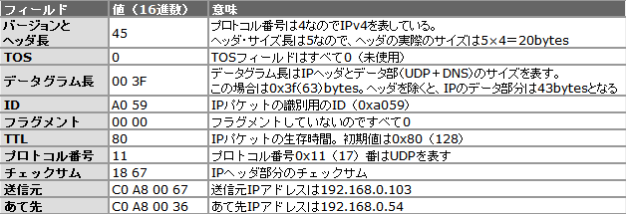

 |  |  | ④ＩＰアドレスとサブネットマスクの関係について
 |  |  |  | ＩＰ（Internet Protocl）でネットワーク上の機器を識別するために指定するネットワーク層（第３層）における識別用の番号
 |  |  |  | ＩＰアドレスには『グローバルＩＰ』と『プライベートＩＰ』がある
 |  |  |  | グローバルＩＰは世界に一つしか存在しないＩＰアドレスの番号で、インターネット上に存在するネットワーク機器の識別番号
 |  |  |  | プライベートＩＰ（ローカルＩＰ）は家庭内／会社内の限定的な範囲内でのネットワーク機器を識別する番号

 |  |  |  | ◆ＩＰアドレスは『ネットワークアドレス』と『ホストアドレス』をサブネットマスクで分けられる。

ＩＰアドレス
１７２
１６
５
６７

サブネットマスク
２５５
２５５
０
０
172.16の
グループ
172.22の
グループ

ネットワークアドレス
ホストアドレス

学校でたとえると
１年２組
出席番号８番
【注意】
『172.16』と『172.22』はネットワークが異なる為、
またいでアクセスする事は出来ない

機器（個人）を特定

【 Ｗｉｎｄｏｗｓ上のＩＰアドレス設定画面 】（ＩＰｖ４）
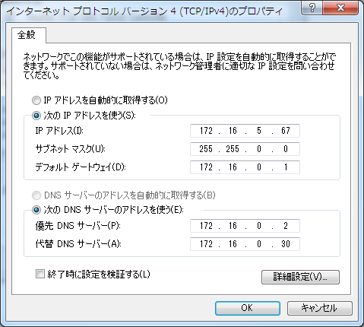

 | ３．サーバー（Server）について
 |  | (1)サーバーとは共通して利用できる機能／サービスを提供する情報機器
 |  | (2)サーバーの種類
 |  |  | サーバ |  |  |  | 機能
 |  |  | データベースサーバ |  |  |  | データベース処理（Oracle、SQL Server 等）
 |  |  | トランザクションサーバ |  |  |  | トランザクション処理（１データのやり取りを行うサイクルを管理）
 |  |  | アプリケーションサーバ |  |  |  | アプリケーション処理（特に Java アプリケーションサーバ）
 |  |  | ウェブサーバ |  |  |  | ウェブアプリケーション処理（Apacheなど）
 |  |  | メールサーバ |  |  |  | メールサービス（Sendmail など）
 |  |  | ＦＴＰサーバ |  |  |  | ファイル転送
 |  |  | ファイルサーバ |  |  |  | ファイル共有
 |  |  | プリントサーバ |  |  |  | プリンター共有（印刷物のスプール、プリントドライバの配信）
 |  |  | ＤＮＳサーバ |  |  |  | 別名：ネームサーバ。ドメイン名（情報機器を識別する為の名前）とＩＰアドレスを対応付ける
 |  |  | ＤＨＣＰサーバ |  |  |  | ネットワークに接続する情報を自動的に提供 及び 割当てる。
 |  |  | プロキシサーバ |  |  |  | クライアントとサーバーの間に有り、有害サイトの遮断やサイト閲覧高速化（キャッシュ機能）を行う

 |  | (3)東亜で保有しているサーバー
 |  |  | サーバ名 |  | ＩＰアドレス |  |  |  | 機能
 |  |  | BACKSV01 |  | 172.16.0.41 |  |  |  | データのバックアップを行う。東亜工業オリジナルＤＢ（SQL Server）。
 |  |  | DBSV02 |  | 172.16.0.18 |  |  |  | 【データベースサーバ】取引先Ｗｅｂのデータベース
 |  |  | DBSV03 |  | 172.16.0.25 |  |  |  | 【データベースサーバ】オブリガートのデータベース
 |  |  | DBSV04 |  | 172.16.0.26 |  |  |  | 【データベースサーバ】かんばんのデータベース
 |  |  | EDISV02 |  | 172.16.0.48 |  |  |  | 【ウェブサーバ】Ｓ－ＮＥＴ
 |  |  | FILESV01 |  | 172.16.0.2 |  |  |  | 【ファイルサーバ】Ｏドライブ社内共通
 |  |  | fortigate |  | 172.16.0.1 |  |  |  | ゲートウェイ
 |  |  | HZNSV01 |  | 172.16.0.29 |  |  |  | 【アプリケーションサーバ】保全システム
 |  |  | IFSSVJ02 |  | 172.16.0.37 |  |  |  | 【アプリケーションサーバ】ＩＦＳ
 |  |  | INETSV06 |  | 210.255.77.249 |  |  |  | 【ウェブサーバ】取引先Ｗｅｂ
 |  |  | INETSV07 |  | 210.255.77.250 |  |  |  | 【ウェブサーバ】取引先Ｗｅｂ（証明書管理）
 |  |  | KINSV02 |  | 172.16.0.36 |  |  |  | 【ウェブサーバ】勤怠管理（リシテア）
 |  |  | LBLSV01 |  | 172.16.0.27 |  |  |  | 【アプリケーションサーバ】ラベル出力用サーバ
 |  |  | LGVSV01 |  | 172.16.0.34 |  |  |  | 【アプリケーションサーバ】ログビレッジサーバ（クライアントＰＣの監視）
 |  |  | MAILSV01 |  | 210.255.77.243 |  |  |  | 【メールサーバ】
 |  |  | METASV02 |  | 172.16.0.21 |  |  |  | 【アプリケーションサーバ】取引先Ｗｅｂ
 |  |  | OBLISV01 |  | 172.16.0.24 |  |  |  | 【ウェブ／アプリケーションサーバ】オブリガート
 |  |  | PRSPLSV04 |  | 172.16.0.30 |  |  |  | 【プリントサーバ】
 |  |  | PRSPLSV05 |  | 172.16.0.31 |  |  |  | 【プリントサーバ】
 |  |  | WEBSV01 |  | 172.16.0.3 |  |  |  | 【ウェブサーバ】パワーエッグ
 |  |  | XENSV01 |  | 172.16.0.42 |  |  |  | 【アプリケーションサーバ】取引先Ｗｅｂ
 |  |  | XENSV02 |  | 172.16.0.40 |  |  |  | 【アプリケーションサーバ】ＩＦＳ外部接続用（住宅用）

ソフトウェア
共育 |  |  |  |  |  |  | システム共育資料（ソフトウェア） |  |  |  |  |  |  |  |  |  |  | 2014-03-21
 |  |  |  |  |  |  |  |  |  |  |  |  |  |  |  |  |  | システムＧｒ 大矢

 | １．フローチャート
 |  | (1)フローチャート記号の説明
 |  |  |  |  |  | 【端子】 フローチャートの開始／終了を表す |  |  |  |  |  |  |  |  | Sub ～ Function ～ |  | 【ループ（開始）】 繰返しの始まり |  | For ～ Next For Each ～ Next Do While ～ Loop DO Until ～ Loop

 |  |  |  |  |  | 【処理】 計算、代入などの処理を表す |  |  |  |  |  |  |  |  |  |  | 【ループ（終了）】 繰返しの終わり

 |  |  |  |  |  | 【定義済み処理】サブルーチン 関数など機能化された処理群 |  |  |  |  |  |  |  |  | Call ～ |  | 【入出力】 ファイルへの入出力を表す

 |  |  |  |  |  | 【判断】 条件による分岐を表す |  |  |  |  |  |  |  |  | if XXXX Then Else End if |  | 【ページ内結合子】 ページ内での流れを結合

 |  |  |  |  |  | 【表示】コンソール 画面上への表示を表す |  |  |  |  |  |  |  |  | Console.Write |  | 【ページ外結合子】 ページ外へｎ流れを結合

 |  |  |  |  |  | 【手入力】 コンソール入力を行う |  |  |  |  |  |  |  |  |  |  | 【帳票】 帳票出力を表す

 |  |  |  |  |  |  |  |  |  |  |  |  |  |  |  |  | 【ディスク】 磁気ディスク装置（ＨＤＤ）を表す
 |  | (2)フローチャート書き方練習
 |  |  | （例）信号を渡る手順
開始
 |  |  |  |  |  |  |  |  |  | 【問題１】
 |  |  |  |  |  |  |  |  |  |  | １～１００までの合計を計算する流れ図を作成（２種類作成）

信号を見る
 |  |  |  |  |  |  |  |  |  | 【問題２】
 |  |  |  |  |  |  |  |  |  |  | それぞれの札／硬貨の枚数を計算する流れ図を作成する（金額は手入力とする）
 |  |  |  |  |  |  |  |  |  |  | １万円札、５千円札、千円札、５００円硬貨、１００円硬貨、５０円硬貨、１０円硬貨、１円硬貨

信号＝青
Ｎ
 |  |  |  |  |  |  |  |  |  | 【問題３】
 |  |  |  |  |  |  |  |  |  |  | １～１００までのランダムな並び配列を昇順に並び変える（ソート）流れ図を作成

ファイルＡ
Ｙ
日付
性別
店舗
ｺｰﾄﾞ
金額
年月
日
 |  |  |  |  |  |  |  |  |  | 【問題４】
 |  |  |  |  |  |  |  |  |  |  | 磁気ディスク装置より『ファイルＡ』を順次読込、年月／性別毎に
 |  |  |  |  |  |  |  |  |  |  | 金額を集計し帳票を出力する
年
月
 |  |  |  |  |  |  |  |  |  | 【問題５】
信号を渡る
 |  |  |  |  |  |  |  |  |  |  | 磁気ディスク装置より『ファイルＡ』を順次読込、
 |  |  |  |  |  |  |  |  |  |  | 年／店舗コード毎に金額を集計して帳票を出力する
店舗
ｺｰﾄﾞ
(ｷｰ)
ファイルＢ
店舗
名称
 |  |  |  |  |  |  |  |  |  |  | 但し、店舗名称は『ファイルＢ』より検索（店舗コード）し
 |  |  |  |  |  |  |  |  |  |  | 帳票出力する
終了
 |  |  |  |  |  |  |  |  |  |  | 存在しない場合はエラーをコンソール表示し読み飛ばし

 | ２．データベース
 |  | (1)データベースについて
 |  |  | データベースとはデータを蓄積／管理し高速で安定したデータを一元化／提供する為のもの
 |  | (2)データベースの論理構成
ＢＡＣＫＳＶ０１(SQL Server 2012)
インスタンス
※SQL Server2012はMicrosoft社製DBMS
DBMS：Database Management Systemの略

ＴＯＡＳＱＬ
ＴＯＡＳＱＬ＿ＴＥＳＴ

データベース
データベース

TOADB
SEIKEI
JUNKOU
TOADB
SEIKEI
JUNKOU
インスタンス
↓
データベース
↓
テーブル

テーブル
TOADB
TC_LOG
↓列（COLUMN）
TC_LOG
処理日付
ＰＣ名
ログインＩＤ
プログラムＩＤ
ユーザーＩＤ
ログメッセージ
TC_USER
行 →
（ROW）
2014/08/01
PC001
USER01
PGM001
USER01
MESSAGE**1

TC_COMMON
2014/04/19
PC002
USER02
PGM001
USER01
MESSAGE**2

TC_GYOUMU
・・・

TC_SQL_STM

 | ３．ＳＱＬ（Structured Query Language）について
 |  | (1)SQLとは、ＲＤＢ（リレーショナル・データベース）を操作や定義を行う為の言語
 |  | (2)データ操作命令（[]は任意指定。・・・は複数繰返し指定可能。）
 |  |  | 基本命令構文 |  |  |  |  |  |  |  |  |  | 説明
 |  |  | SELECT 列名 AS 別名 From テーブル |  |  |  |  |  |  |  |  |  | データの抽出
 |  |  | INSERT INTO テーブル （列名,…） VALUES （挿入値,…） |  |  |  |  |  |  |  |  |  | データの挿入

 |  |  | UPDATE テーブル SET 列名=値 または 式,… |  |  |  |  |  |  |  |  |  | データの更新
 |  |  | DELETE From テーブル |  |  |  |  |  |  |  |  |  | データの削除

 |  |  | WHERE 対象条件 |  |  |  |  |  |  |  |  |  | データ操作対象の条件を指定
 |  |  | ORDER BY 列名 [ASC|DESC] [,・・・] |  |  |  |  |  |  |  |  |  | データの並び順を指定 ASC：昇順 DESC：降順
 |  |  | テーブルA INNER JOIN テーブルB ON 結合条件 |  |  |  |  |  |  |  |  |  | テーブルAとBを結合条件で内部結合する
 |  |  | テーブルA LEFT JOIN テーブルB ON 結合条件 |  |  |  |  |  |  |  |  |  | テーブルAを全て残し結合条件で合致したテーブルBも取得
 |  |  | テーブルA RIGHT JOIN テーブルB ON 結合条件 |  |  |  |  |  |  |  |  |  | テーブルBを全て残し結合条件で合致したテーブルAも取得

 |  | (3)練習問題
 |  |  | 【ユーザーテーブル】 |  |  |  |  | 【ユーザー業務】 |  |  |  | 【業務管理】
 |  |  |  | № | 列 名 |  |  | № | 列 名 |  |  | № |  | 列 名 |  | ①ユーザーテーブルの全データ（全行）を出力
１：Ｎ
 |  |  |  | 1 | ユーザーＩＤ |  |  | 1 | ユーザーＩＤ |  |  | 1 |  | 業務コード |  | ②ユーザーテーブルから利用者権限が１０００以下のデータを抽出し
Ｎ：１
 |  |  |  | 2 | 社員番号 |  |  | 2 | 業務コード |  |  | 2 |  | 業務名称 |  | ユーザー名順（昇順）に並び変えて出力
 |  |  |  | 3 | ユーザー名 |  |  | 3 | 登録日 |  |  | 3 |  | 業務説明 |  | ③ユーザーテーブルに自分を登録
 |  |  |  | 4 | 部署コード |  |  | 4 | 登録者 |  |  | 4 |  | 表示順 |  | ④③で登録したユーザーのパスワードを『PASS』に変更
 |  |  |  | 5 | パスワード |  |  | 5 | 更新日 |  |  | 5 |  | 登録日 |  | ⑤ユーザーＩＤがTESTのユーザーを削除
 |  |  |  | 6 | 利用者権限 |  |  | 6 | 更新者 |  |  | 6 |  | 登録者 |  | ⑥ユーザーＩＤがTEST1の業務コード一覧を抽出する
主キー項目
 |  |  |  | 7 | 登録日 |  |  |  |  |  |  | 7 |  | 更新日 |  | ユーザー名／業務コード順（昇順）に出力
 |  |  |  | 8 | 登録者 |  |  |  |  |  |  | 8 |  | 更新者 |  | ⑦ユーザーＩＤがTEST1の業務名称一覧を抽出する
 |  |  |  | 9 | 更新日 |  |  |  |  |  |  |  |  |  |  | ユーザー名／業務名称順（昇順）に出力する
 |  |  |  | 10 | 更新者

環境説明
共育 | システム共育資料（環境説明） | 2019-05-23
 |  | システムＧｒ 大矢
【開発環境】
◆ＩＤＥ（統合開発環境）
・Visual Studio Professional 2019 （ MSDN ）
◆コンポーネント（ サードパーティ製部品 ）
・GrapeCity ComponentOne （ Windows Forms ）
・GrapeCity Spread
◆フレームワーク
・Framework3.5（SP1）
・Framework4.7.2／予定
【開発支援ツール】
・SI Object Browser for Oracle 11.1.1.0
・SQL Server Management Studio 2014
・Visual Studio Team Foundation Server 2015(TFS)
アドレス：（http://vmsv08:8080/tfs/）

http://vmsv08:8080/tfs/
※生産管理Server

【ソース管理】※ＶＳ上から制御
ＴＦＳサーバー
ローカルＰＣ
チェックＯＵＴ
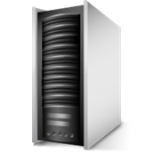

ﾛｰｶﾙ
ﾌｧｲﾙ

SQL
(DB)

チェックＩＮ
TOA_VBSource
TOA_VBSource

【プログラム移行】※ＶＳからデプロイ
backsv01
サーバー
ローカルＰＣ

ﾛｰｶﾙ
ﾌｧｲﾙ

ClickOnce デプロイ

TOA_VBSource
本 番：\\backsv01\TOA\TOA_WinAP
テスト：\\backsv01\TOA\TOA_WinAP_TEST

【東亜工業メインメニュー構造】
共通ライブラリ（TOA_COMMON）
メニュー本体／各機能
制御情報（SQL Server）
コンストラクタ
クラス
インスタンス
共通ビジネスロジック
自動ログ記録
ユーザー認証
ログ記録
ユーザー別メニュー
利用機能制限
その他
ArgumentLib
BaseForm
Bcommon
ComboBoxEx
ComponentLib
ConstantDef
ToolsDS
SpreadLib
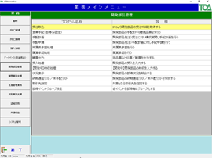
ﾗｲﾌﾞﾗﾘ
（DLL）
TOADB

SQL Server

【制御情報のテーブル相関】

ユーザー
（TC_USER）
USER_ID
ユーザー業務
（TC_USER_GYOUMU）
GYOUMU_CD
業務管理
（TC_GYOUMU）
GYOUMU_CD
プログラム管理
（TC_PROGRAM）
ログイン記録
（TC_LOG）
１：ｎ
ｎ：１
ｎ：１

【プログラム起動構造】

東亜メインメニュー
（ＣＴＢ００１００）
CTB00100.txt
選択した機能ＰＧ

ログインＩＤ

子プロセスとして起動しプロセス監視にて終了監視
子プロセス起動確認後はメインメニュー画面を非活性
子プロセス終了後はメインメニュー画面を再活性
※分離の理由
選択して起動したＰＧを強制終了するユーザーが多い為
ＰＧを分離しプロセス監視の方法を選択
１ソリューション＝１プロジェクト＝１プログラム 構成でＣＬＲオブジェクトを生成

